CORNER
ISOTRA a.s. |  |  |  |  |  |  | ISOTRA a.s. |  |  |  |  | ISOTRA a.s.
Bílovecká 2411/1, 746 01 Opava |  | TEL.: +420 553 685 101 | FAX: +420 553 685 110 |  | www.isotra.cz |  | Bílovecká 2411/1, 746 01 Opava | TEL.: +420 553 685 101 | FAX: +420 553 685 110 | www.isotra.cz |  | Bílovecká 2411/1, 746 01 Opava | TEL.: +420 553 685 101 | FAX: +420 553 685 110 | www.isotra.cz
Objednávkový formulář venkovní žaluzie |  |  |  |  |  | 1/3 | Objednávkový formulář venkovní žaluzie |  |  |  | 2/3 | Objednávkový formulář venkovní žaluzie |  |  |  | 3/3
Venkovní žaluzie rohová |  |  |  |  |  |  | Venkovní žaluzie rohová |  |  |  |  | Venkovní žaluzie rohová

Objednávka |  |  |  | Objednatel
Číslo zakázky: |  |  |  | IČ:
 |  |  |  | DIČ:
Objednáno dne: |  |  |  | Fakturační adresa:

Telefon:
 |  |  |  | Dodací adresa:
Termín dodání:

Pozice | 1
Počet ks | 2
Zkr.2 výrobku | 3
Šířka (mm) | 4
Výška (mm) | 5
Typ výrobku | 6
Typ lamela | 7
Lamela barva | 8
Žebříček typ | 9
DUO výška (mm) | 10
Žaluzie spřažené pořadí | 11
Ovládání umístění | 12
Ovládání typ | 13
Ovládání délka (mm) | 14
Délka kardanu (mm) | 15
Trn průchodky délka (mm) | 16
Převodovka typ | 17
Osa převodovky (mm) | 18
Klika barva | 19
Profil horní (box) materiál | 20
Prof.horní L upravená délka (mm) | 21
Prof.horní P upravená délka (mm) | 22
Profil horní (box) barva | 23
Profil spodní barva | 24
Vedení typ | 25
Vedení vlevo | 26
Vedení vlevo barva | 27
Vedení vlevo - držák typ | 28
Vedení vlevo - držák barva | 29
Vedení vpravo | 30
Vedení vpravo barva | 31
Vedení vpravo - držák typ | 32
Vedení vpravo - držák barva | 33
Držák žaluzie typ | 34
Rozm.krycí plech "A" (mm) | 35
Dodatečné vedení lankem ks | 36
Dodatečné vedení držák typ | 37
Dodatečné vedení držák barva | 38
Balení | 39
Osa přídavného lanka L1 (mm) | 40
Osa přídavného lanka L2 (mm) | 41
Osa přídavného lanka L3 (mm) | 42
Poznámka | 43

Platnost: od 03.03.2025. |  |  |  |  |  |  | Platnost: od 03.03.2025. |  |  |  |  | Platnost: od 03.03.2025.
Pro veškeré obchodní vztahy platí ustanovení Všeobecných obchodních podmínek fa. ISOTRA a.s. v platném znění, pokud není stanoveno jinak. |  |  |  |  |  |  | Pro veškeré obchodní vztahy platí ustanovení Všeobecných obchodních podmínek fa. ISOTRA a.s. v platném znění, pokud není stanoveno jinak. |  |  |  |  | Pro veškeré obchodní vztahy platí ustanovení Všeobecných obchodních podmínek fa. ISOTRA a.s. v platném znění, pokud není stanoveno jinak.
ISOTRA a.s.
Bílovecká 2411/1, 746 01 Opava |  | TEL.: +420 553 685 101 | FAX: +420 553 685 110 |  | www.isotra.cz
Objednávkový formulář venkovní žaluzie - Vysvětlivky

Žaluzie spřažené pořadí | 11 | Zvolte variantu spřažených žaluzií viz list "pokyny". Pořadí se udává z leva do prava. Pohled ze strany interiéru.

Prof.horní L upravená délka (mm) | 21 | Zadejte zkrácení nebo prodloužení horního kanálu vlevo. Pro zkrácení zadejte hodnotu se znaménkem -, pro prodloužení zadejte znaménko +

Prof.horní P upravená délka (mm) | 22 | Zadejte zkrácení nebo prodloužení horního kanálu vpravo. Pro zkrácení zadejte hodnotu se znaménkem -, pro prodloužení zadejte znaménko +

Rozm.krycí plech "A" (mm) | 35 | Zadejte výšku krycího plechu - rozměr A. Nutné pro stanovení prodloužení držáku

Poznámka | 43 | Zadejte "Osu žaluzie" v mm
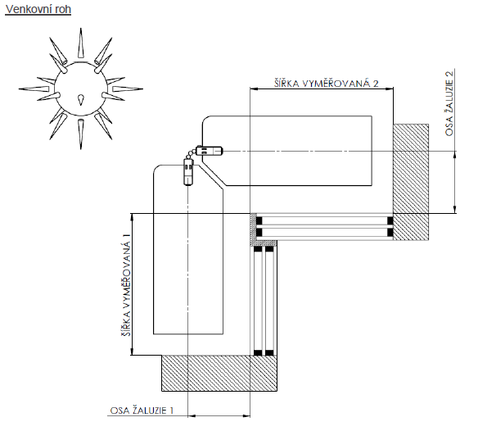

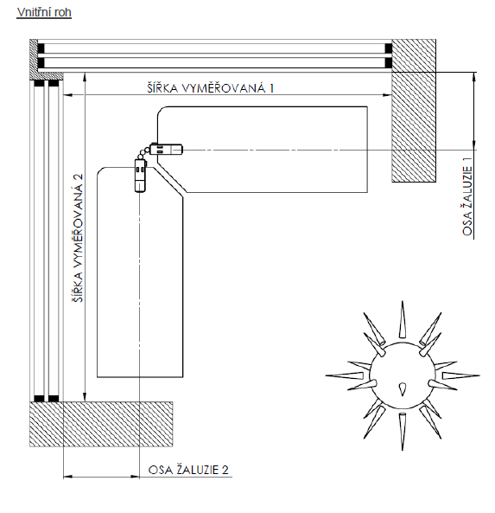

Platnost: od 03.03.2025.
Pro veškeré obchodní vztahy platí ustanovení Všeobecných obchodních podmínek fa. ISOTRA a.s. v platném znění, pokud není stanoveno jinak. |  |  |  |  |  | 4. list

